Hoja1
Colisiones
player
enemigo
meteorito
proyectil enemigo
proyectil player

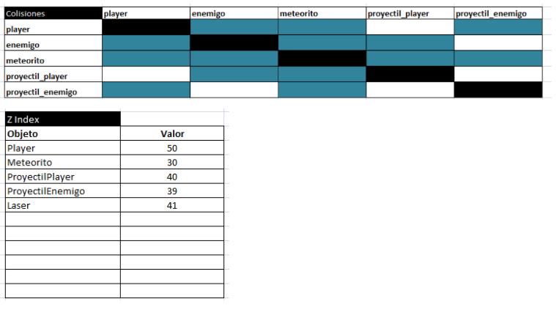
zindex
objeto
player | 50 | Z INDEX
meteorito | 30 | OBJETO
proyectilPlayer | 40 | ENEMIGO
ProyectilEnemigo | 39
Laser | 41
Estacion recarga | ?

